결과보고서
■ SSAFY스터디 결과보고서

주제 | 알고리즘 코드 리뷰
스터디장 | 안치원 | 지역/반 | 대전/4반
기간 | 2025.08.01 ~ 2025.08.31
참석명단 | 대전 4반 김은수 대전 4반 김주연 대전 4반 문경진 대전 4반 안치원 대전 4반 한가희
진행방식 | ■ 온라인 ■ 오프라인
스터디 목표 | [다빈치코딩 알고리즘] 1징 기초 알고리즘 코드 리뷰 -> 알고리즘 유형별 swea 문제 코드 리뷰
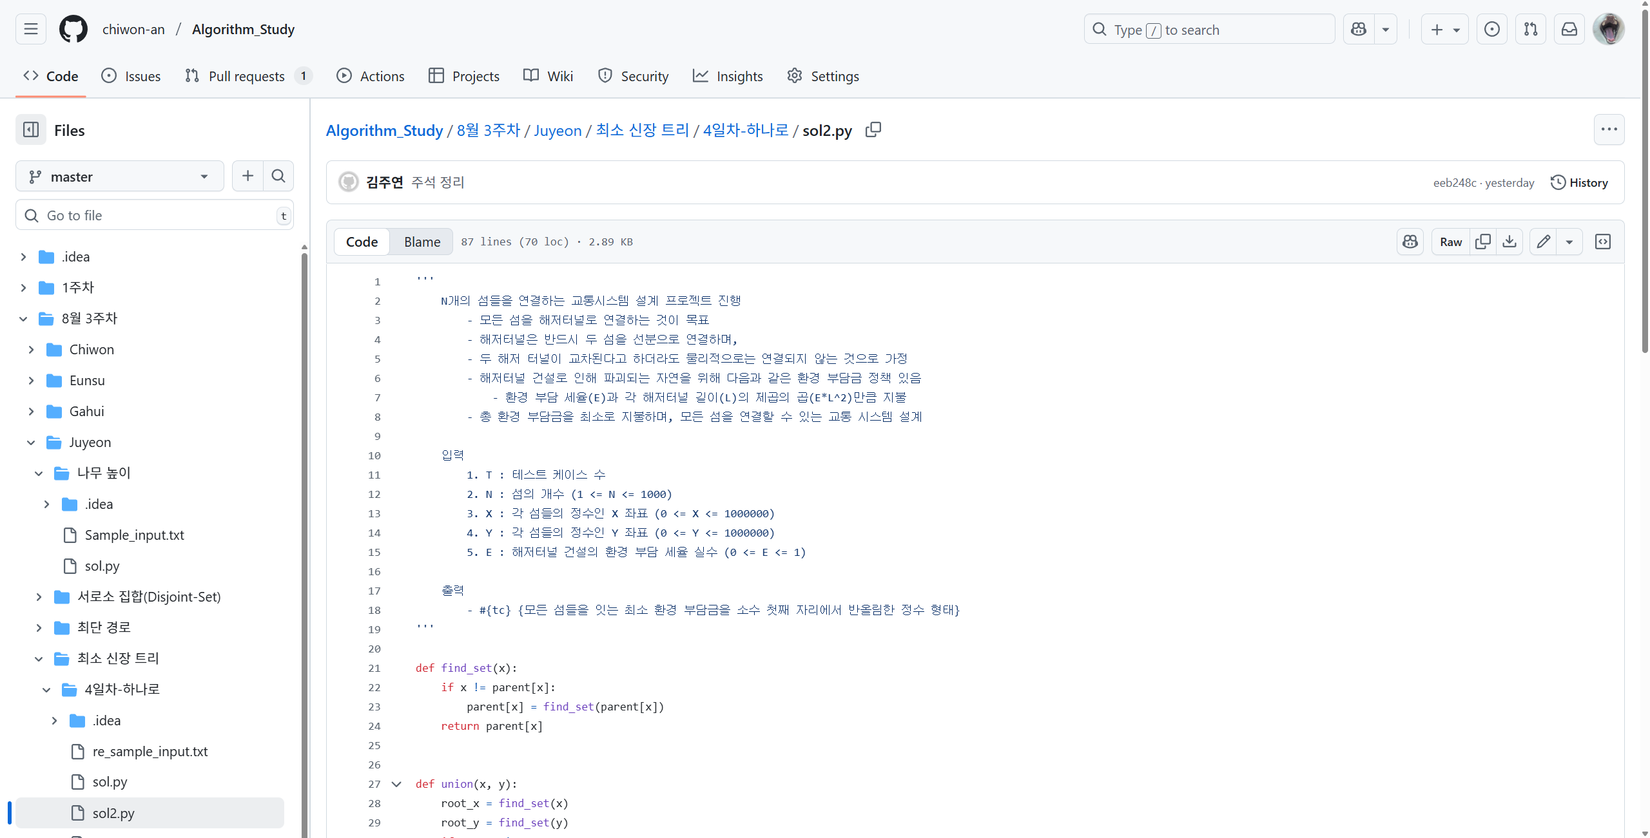
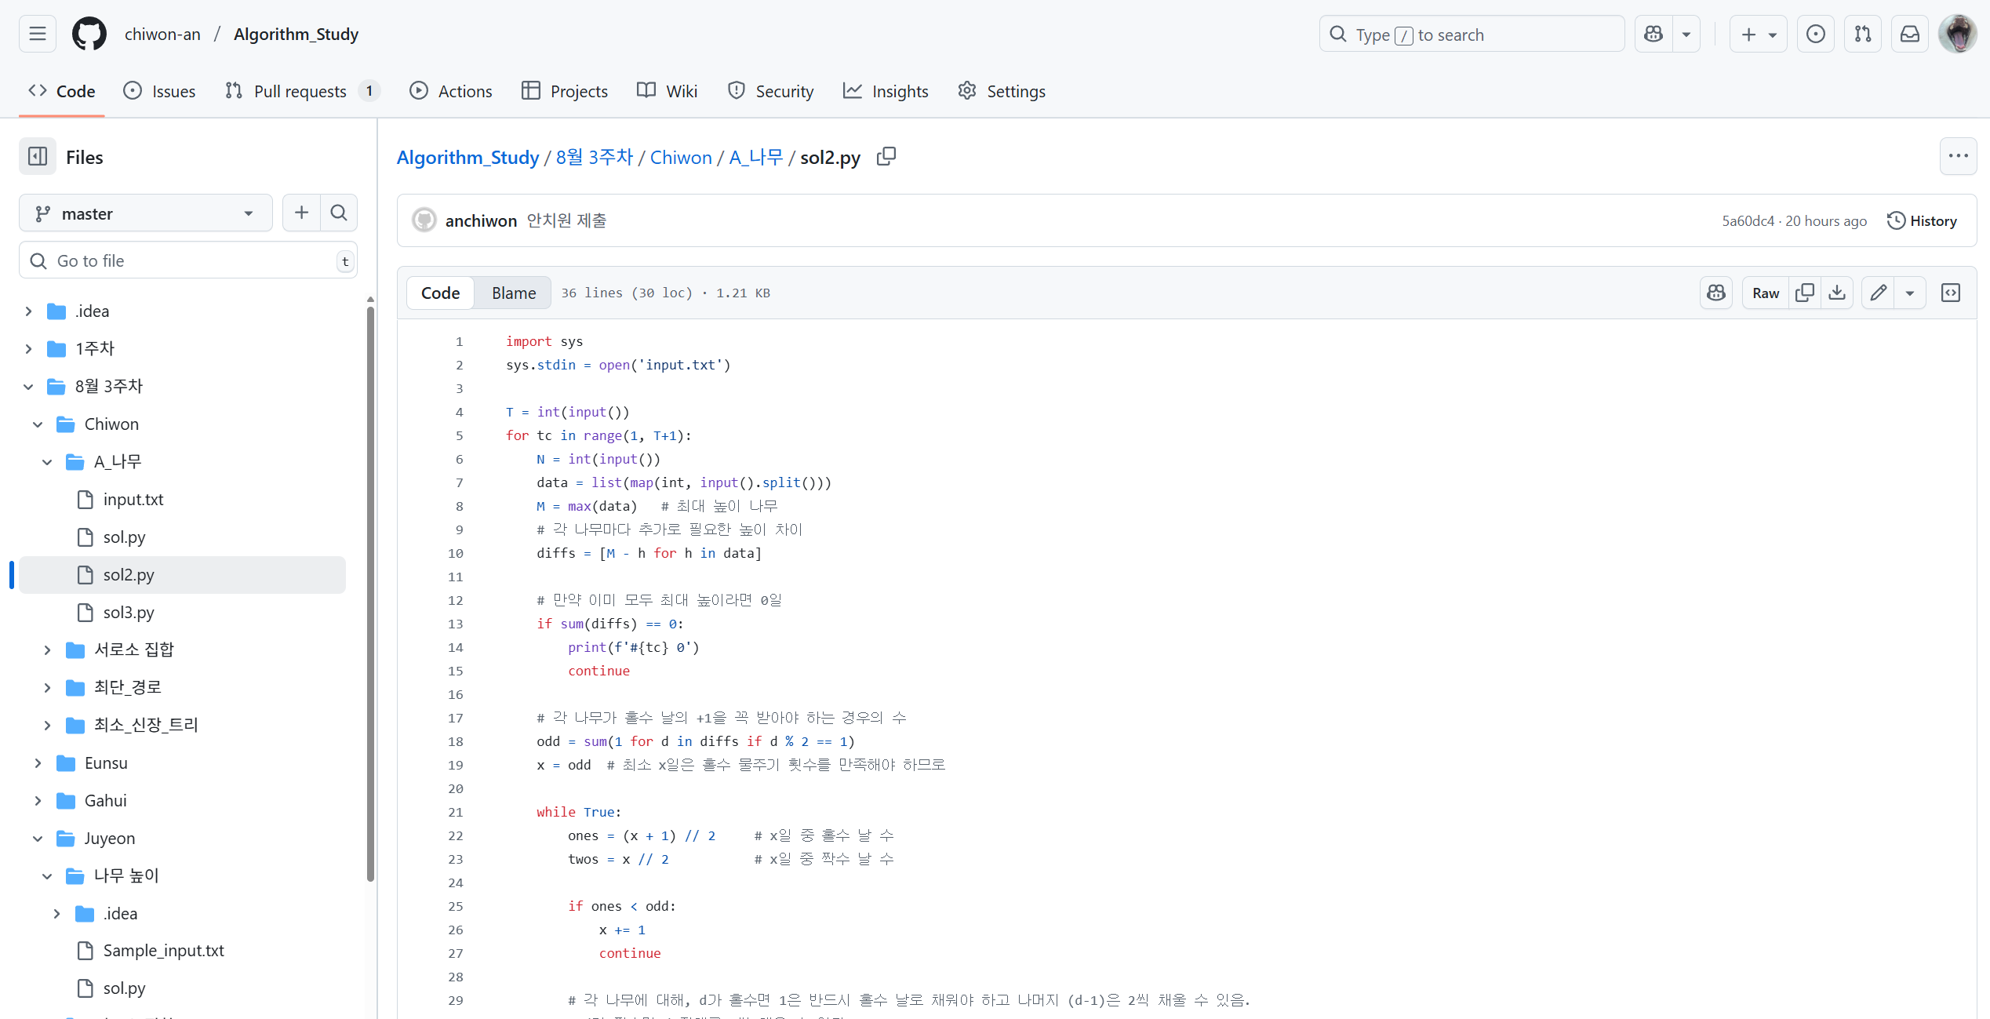
활동내용 | 1. 진행 일정 및 공부한 내용 '25.08.06 [다빈치코딩 알고리즘] 03-01. [재귀 함수] 팩토리얼(백준 10872) ~ 04-03. [기본적인 자료구조] 요세푸스 문제 0(백준 11866) '25.08.07 ~ 25.08.10 [swea 알고리즘 유형별 문제] 김은수 1) 알고리즘 기본 1 - 1210. Ladder 2) 알고리즘 기본 2 - 4831. 전기버스 3) 스택_큐 - 1222. 계산기1 4) 트리_그래프 - 5176. 이진탐색 5) heap_백트래킹 - 9280. 진용이네 주차타워 김주연 1) 알고리즘 기본 1 - 4836. 색칠하기 2) 알고리즘 기본 2 - 1240. 단순 2진 암호코드 3) 스택_큐 - 1222. 계산기1 4) 트리_그래프 - 1248. 공통조상 5) DFS - 4008. 숫자 만들기 문경진 1) 알고리즘 기본 1 - 1209. Sum(재귀 써서) 2) 알고리즘 기본 2 - 1240. 단순 2진 암호코드 3) 스택_큐 - 5432. 쇠막대기 자르기 4) 트리_그래프 - 1248. 공통조상 5) DFS - 2115. 벌꿀 채취 안치원 1) DFS - 2819. 격자판의 숫자 이어 붙이기 2) 스택_큐 - 1220. Magnetic 3) 트리_그래프 - 1221. 중위순회 4) 알고리즘 기본 1 - 1222. 색칠하기 5) 알고리즘 기본 2 - 16546. Baby-gin 실습 한가희 1) 알고리즘 기본 1 - 1209. Sum 2) 알고리즘 기본 2 - 1240. 단순 2진 암호코드 3) 스택_큐 - 1220. Magnetic 4) 트리_그래프 - 1248. 공통조상(1231. 중위순회) 5) DFS - 2115. 벌꿀채취(2819. 격자판의 숫자 이어 붙이기) '25.08.11. ~ 25.08.14 [A형 테스트 보충 문제] 1) 1248. 공통 조상 2) 2115. 벌통 채취 3) 1953. 탈주범 검거 4) 2105. 디저트 카페 `25.08.25 [25.08.20 ~ 25.08.24] [swea 알고리즘 유형별 문제 및 A형 테스트 문제] 1. 서로소 집합 1) 5248. 그룹 나누기 2) 7465. 창용 마을 무리의 개수 3) 3289. 서로소 집합 2. 최소 신장 트리 1) 5249. 최소 신장 트리 2) 3124. 최소 스패닝 트리 3) 1251. 하나로 3. 최단 경로 1) 5251. 최소 이동 거리 2) 5263. 그래프 최소 비용 3) 1263. 사람 네트워크2 4. 14510. A형 테스트 - 나무 높이 25.08.29 [A형 테스트 보충 문제] 1. 2112. 보호 필름 2. 25157. 소 잃고 외양간 고치기 |  |  | 2. 활동 사진 | 3. 이번 달 스터디 진행 소감 1) 김은수 2) 김주연 - 혼자 공부했다면 미루거나 포기하는 상황이 발생했을 텐데 스터디를 진행하다보니 스터디원들과 포기하지 않고 알고리즘 공부를 진행할 수 있었습니다. 알고리즘 유형에 얽매여서 다른 코드 풀이 방법을 생각하지 못했는데 스터디를 통해 다양한 접근 방식을 알게 되어 성장할 수 있는 계기가 되었습니다. 3) 문경진 - 스터디원들과 매주 할 것들을 정해놓고 같이 하다 보니 동기부여가 더 잘 되었고, 코드리뷰를 진행하는 과정에서 다양한 풀이를 공유하며 여러 접근 방식을 깨닫게 되었습니다. 4) 안치원 5) 한가희 - 알고리즘 공부를 해본 적이 없어서 시작이 너무 막막했는데 다같이 가이드라인을 잡고 공부하면서 어떻게 공부하면 좋을지 기반을 다질 수 있었습니다. 스터디를 진행하면서 같이 얘기하고 고민하는 과정이 도움이 많이 되었습니다. - ex. 진도 따라가며 부족한 부분은 팀원들과 서로 물어보고 코드리뷰하면서 새로운 풀이방법을 더 알게 되었다.

